Sheet1
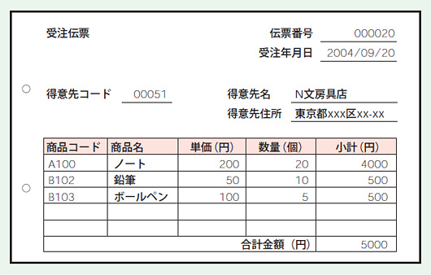

商品テーブル |  |  |  | 明細テーブル

商品コード | 商品名 | 単価 |  | 伝票番号 | 商品コード | 数量
A100 | ノート | 200 |  | 20 | A100 | 20
B102 | 鉛筆 | 50 |  | 20 | B102 | 10
B103 | ボールペン | 100 |  | 20 | B103 | 5
伝票テーブル |  |  |  | 得意先テーブル

伝票番号 | 受注年月日 | 得意先コード |  | 得意先コード | 得意先名 | 得意先住所
20 | 2004/9/20 | 51 |  | 51 | N文房具店 | 東京都

 | 型 | null不許可 | A_I
伝票番号
受注年月日
得意先コード

